关系图
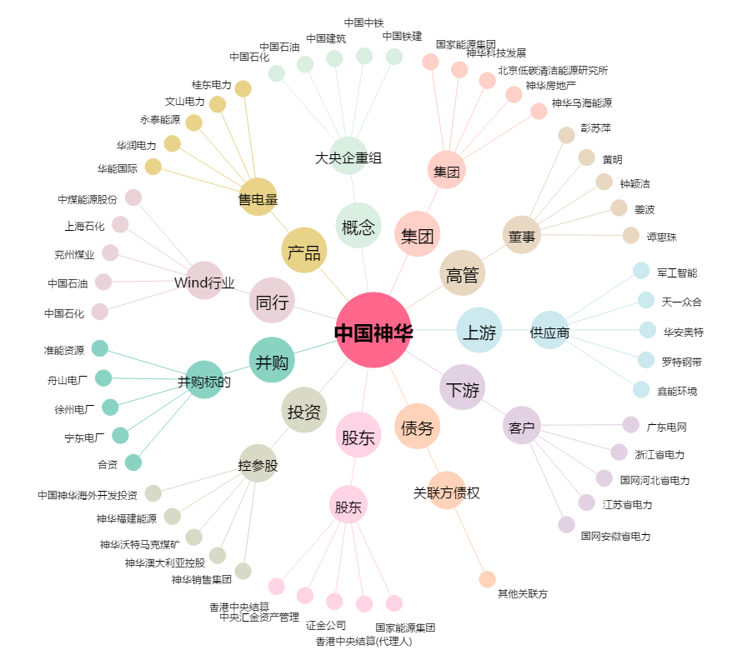
中国神华[601088.SH] - 关系概览图

